Layout
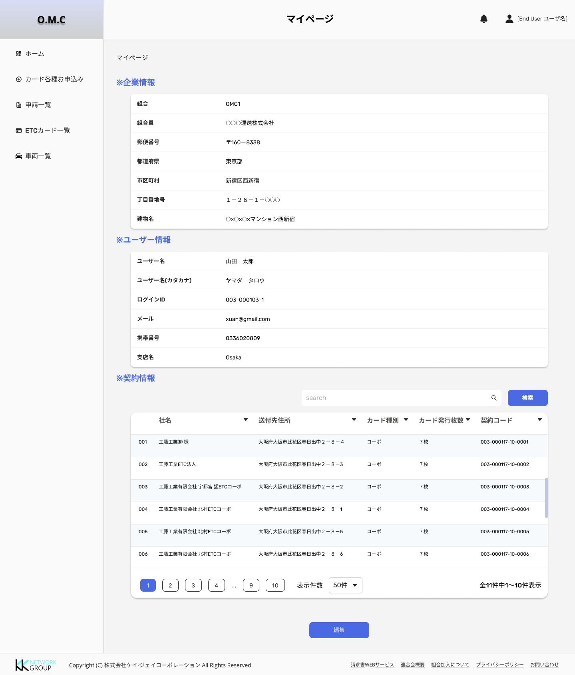
LÝ DO BẢO MẬT

